Dicionário
ANOVA

Exemplo 7.2 - As capturas de tubarão-martelo foram tema de estudo de Kotas et al. (2005). Para cada i-ésimo lançamento de espinhel sabe-se o ano, o trimestre, a área em que foi lançado o espinhel, a temperatura superficial do mar, o número de anzóis no espinhel e a captura de tubarão-martelo em quilos. Estamos interessados em quantificar diferenças quanto à abundância relativa e/ou vulnerabilidade à captura (capturabilidade) nas três áreas oceânicas indicadas na base de dados martelo. Em biologia pesqueira é comum utilizar a captura por unidade de esforço (CPUE), definida como a razão entre a captura e o esforço, como proporcional à abundância e à capturabilidade. Uma medida de esforço de pesca é o número total de anzóis (a) na linha de espinhel. Portanto, definimos a captura em quilos (c) por 1000 anzóis como a CPUE (µ) a ser estudada. A i-ésima CPUE é então µi = ci/(ai/1000) = ci*1000/ai.

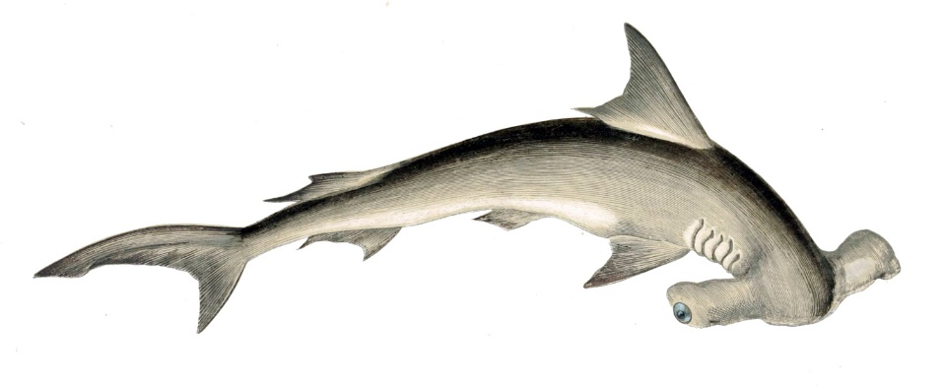
 | Variáveis codificada da Tabela 16
 | Variáveis | Código
 | Ano | ano
 | Trimestre | trim
 | Área | area
 | Temperatura (graus centígrados) | temp
 | Número de anzóis | nanz
 | Peso da captura (kg) | capkg
 | CPUE | cpue
 | ln (captura) | lncapkg
 | ln (anzóis) | lnnanz
 | ln (tamperatura) | lntemp
 | ln (CPUE) | lcpue

Tabela
ANOVA

Exemplo 7.2 - As capturas de tubarão-martelo foram tema de estudo de Kotas et al. (2005). Para cada i-ésimo lançamento de espinhel sabe-se o ano, o trimestre, a área em que foi lançado o espinhel, a temperatura superficial do mar, o número de anzóis no espinhel e a captura de tubarão-martelo em quilos. Estamos interessados em quantificar diferenças quanto à abundância relativa e/ou vulnerabilidade à captura (capturabilidade) nas três áreas oceânicas indicadas na base de dados martelo. Em biologia pesqueira é comum utilizar a captura por unidade de esforço (CPUE), definida como a razão entre a captura e o esforço, como proporcional à abundância e à capturabilidade. Uma medida de esforço de pesca é o número total de anzóis (a) na linha de espinhel. Portanto, definimos a captura em quilos (c) por 1000 anzóis como a CPUE (µ) a ser estudada. A i-ésima CPUE é então µi = ci/(ai/1000) = ci*1000/ai.

 | Tabela 16 - Dados de captura em peso (kg) e esforço da pesca (em número de anzóis) de tubarões-martelo, somados por ano, trimestre e área(n = 53). ln = logarítmo neperiado (base e).

 | Ano | Trimestre | Área | Temperatura (graus centígrados) | Número de anzóis | Peso da captura (kg) | CPUE | ln (captura) | ln (anzóis) | ln (tamperatura) | ln (CPUE)
 | 1996 | 1 | 9 | 20 | 2,200 | 140 | 63.6 | 4.94 | 7.7 | 3 | 4.2
 | 1996 | 2 | 9 | 24.2 | 14,500 | 385 | 26.6 | 5.95 | 9.58 | 3.19 | 3.3
 | 1996 | 3 | 9 | 21.1 | 18,100 | 1,220 | 67.4 | 7.11 | 9.8 | 3.05 | 4.2
 | 1996 | 3 | 15 | 19 | 800 | 40 | 50.0 | 3.69 | 6.68 | 2.94 | 3.9
 | 1996 | 4 | 9 | 21.6 | 5,400 | 700 | 129.6 | 6.55 | 8.59 | 3.07 | 4.9
 | 1996 | 4 | 15 | 19.7 | 2,100 | 90 | 42.9 | 4.5 | 7.65 | 2.98 | 3.8
 | 1997 | 1 | 9 | 26.1 | 2,400 | 100 | 41.7 | 4.61 | 7.78 | 3.26 | 3.7
 | 1997 | 2 | 9 | 25.7 | 8,420 | 300 | 35.6 | 5.7 | 9.04 | 3.25 | 3.6
 | 1997 | 2 | 15 | 23.4 | 3,600 | 170 | 47.2 | 5.14 | 8.19 | 3.15 | 3.9
 | 1997 | 3 | 9 | 21.5 | 4,560 | 460 | 100.9 | 6.13 | 8.43 | 3.07 | 4.6
 | 1997 | 3 | 14 | 17.4 | 7,200 | 5,445 | 756.3 | 8.6 | 8.88 | 2.85 | 6.6
 | 1997 | 3 | 15 | 15.9 | 5,400 | 340 | 63.0 | 5.83 | 8.59 | 2.77 | 4.1
 | 1997 | 4 | 9 | 22.1 | 7,300 | 480 | 65.8 | 6.17 | 8.9 | 3.09 | 4.2
 | 1997 | 4 | 14 | 22 | 7,200 | 760 | 105.6 | 6.63 | 8.88 | 3.09 | 4.7
 | 1997 | 4 | 15 | 22 | 11,550 | 880 | 76.2 | 6.78 | 9.35 | 3.09 | 4.3
 | 1998 | 1 | 9 | 25.3 | 3,700 | 160 | 43.2 | 5.08 | 8.22 | 3.23 | 3.8
 | 1998 | 1 | 14 | 22.9 | 1,000 | 150 | 150.0 | 5.01 | 6.91 | 3.13 | 5.0
 | 1998 | 1 | 15 | 25 | 2,000 | 80 | 40.0 | 4.38 | 7.6 | 3.22 | 3.7
 | 1998 | 2 | 9 | 21.2 | 3,400 | 47 | 13.8 | 3.85 | 8.13 | 3.05 | 2.6
 | 1998 | 2 | 14 | 21.2 | 2,100 | 300 | 142.9 | 5.7 | 7.65 | 3.05 | 5.0
 | 1998 | 2 | 15 | 22.5 | 6,000 | 470 | 78.3 | 6.15 | 8.7 | 3.11 | 4.4
 | 1998 | 3 | 9 | 20.6 | 2,150 | 85 | 39.5 | 4.44 | 7.67 | 3.02 | 3.7
 | 1998 | 3 | 14 | 19.4 | 26,128 | 6,672 | 255.4 | 8.81 | 10.17 | 2.97 | 5.5
 | 1998 | 3 | 15 | 18.9 | 5,430 | 253 | 46.6 | 5.53 | 8.6 | 2.94 | 3.8
 | 1998 | 4 | 9 | 22.1 | 2,850 | 162 | 56.8 | 5.09 | 7.96 | 3.1 | 4.0
 | 1998 | 4 | 14 | 18.6 | 3,800 | 474 | 124.7 | 6.16 | 8.24 | 2.92 | 4.8
 | 1998 | 4 | 15 | 20.3 | 2,850 | 753 | 264.2 | 6.62 | 7.96 | 3.01 | 5.6
 | 1999 | 2 | 9 | 20.6 | 4,400 | 280 | 63.6 | 5.63 | 8.39 | 3.03 | 4.2
 | 1999 | 2 | 14 | 19.5 | 3,000 | 106 | 35.3 | 4.66 | 8.01 | 2.97 | 3.6
 | 1999 | 2 | 15 | 18.7 | 3,750 | 143 | 38.1 | 4.96 | 8.23 | 2.93 | 3.6
 | 1999 | 3 | 9 | 20.2 | 12,185 | 1,218 | 100.0 | 7.1 | 9.41 | 3.01 | 4.6
 | 1999 | 3 | 14 | 16.9 | 14,010 | 1,729 | 123.4 | 7.46 | 9.55 | 2.82 | 4.8
 | 1999 | 3 | 15 | 18.9 | 1,980 | 120 | 60.6 | 4.79 | 7.59 | 2.94 | 4.1
 | 1999 | 4 | 9 | 22 | 2,400 | 495 | 206.3 | 6.2 | 7.78 | 3.09 | 5.3
 | 1999 | 4 | 14 | 18.4 | 2,325 | 165 | 71.0 | 5.11 | 7.75 | 2.91 | 4.3
 | 2000 | 2 | 15 | 21 | 1,000 | 15 | 15.0 | 2.71 | 6.91 | 3.04 | 2.7
 | 2000 | 3 | 9 | 22.2 | 9,000 | 500 | 55.6 | 6.21 | 9.1 | 3.1 | 4.0
 | 2000 | 3 | 14 | 17.2 | 17,550 | 9,399 | 535.6 | 9.15 | 9.77 | 2.85 | 6.3
 | 2000 | 3 | 15 | 19.3 | 7,800 | 1,780 | 228.2 | 7.48 | 8.96 | 2.96 | 5.4
 | 2000 | 4 | 9 | 23.3 | 10,000 | 510 | 51.0 | 6.23 | 9.21 | 3.15 | 3.9
 | 2000 | 4 | 14 | 20.4 | 10,000 | 820 | 82.0 | 6.71 | 9.21 | 3.01 | 4.4
 | 2000 | 4 | 15 | 23.5 | 33,900 | 4,325 | 127.6 | 8.37 | 10.43 | 3.16 | 4.8
 | 2001 | 1 | 14 | 26.7 | 1000 | 150 | 150.0 | 5.01 | 6.91 | 3.29 | 5.0
 | 2001 | 1 | 15 | 26.5 | 11,000 | 590 | 53.6 | 6.38 | 9.31 | 3.28 | 4.0
 | 2001 | 2 | 9 | 23.2 | 13,820 | 775 | 56.1 | 6.65 | 9.53 | 3.15 | 4.0
 | 2001 | 2 | 14 | 22.6 | 18,810 | 2,440 | 129.7 | 7.8 | 9.84 | 3.12 | 4.9
 | 2001 | 2 | 15 | 24.3 | 11,080 | 395 | 35.6 | 5.98 | 9.31 | 3.19 | 3.6
 | 2001 | 3 | 9 | 22.1 | 13,190 | 805 | 61.0 | 6.69 | 9.49 | 3.09 | 4.1
 | 2001 | 3 | 14 | 19.4 | 40,690 | 7,232 | 177.7 | 8.89 | 10.61 | 2.97 | 5.2
 | 2001 | 3 | 15 | 20.7 | 45,750 | 7,341 | 160.5 | 8.9 | 10.73 | 3.03 | 5.1
 | 2001 | 4 | 9 | 22.6 | 2,200 | 270 | 122.7 | 5.6 | 7.7 | 3.12 | 4.8
 | 2001 | 4 | 14 | 22.7 | 7,100 | 1,080 | 152.1 | 6.98 | 8.87 | 3.12 | 5.0
 | 2001 | 4 | 15 | 23.8 | 28,000 | 4,364 | 155.9 | 8.38 | 10.24 | 3.17 | 5.0

 | Fonte: Kotas et al (2005, pg. 57)

